Sheet1
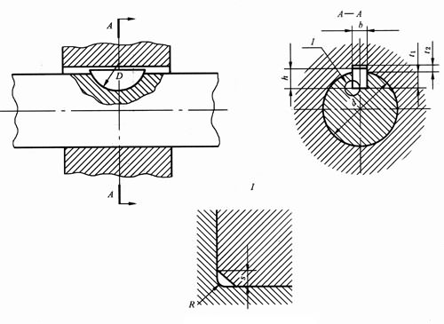
半圆键键槽的剖面尺寸(摘自GB/T 1098-2003)

注：1．键尺寸中的公称直径D即为键槽直径最小值。 2．本表的单位是mm。

键尺寸 b×h×D | 键槽
 | 宽度b |  |  |  |  |  | 深度 |  |  |  | 半径R
 | 基本尺寸 | 极限偏差 |  |  |  |  | 轴t1 |  | 毂t2
 |  | 正常联结 |  | 紧密联结 | 松联结 |  | 基本尺寸 | 极限偏差 | 基本尺寸 | 极限偏差
 |  | 轴N9 | 毂JS9 | 轴和毂P9 | 轴H9 | 毂D10 |  |  |  |  | max | min
1×1.4×4 | 1 | -0.004 | ±0.0125 | -0.006 | 0.025 | 0.06 | 1 | 0.1 | 0.6 | 0.1 | 0.16 | 0.08
1×1.1×4 |  | -0.029 |  | -0.031 | 0 | 0.02 |  | 0 |  | 0
1.5×2.6×7 | 1.5 |  |  |  |  |  | 2 |  | 0.8
1.5×2.1×7
2×2.6×7 | 2 |  |  |  |  |  | 1.8 |  | 1
2×2.1×7
2×3.7×10 | 2 |  |  |  |  |  | 2.9 |  | 1
2×3×10
2.5×3.7×10 | 2.5 |  |  |  |  |  | 2.7 |  | 1.2
2.5×3×10
3×5×13 | 3 |  |  |  |  |  | 3.8 | 0.2 | 1.4
3×4×13 |  |  |  |  |  |  |  | 0
3×6.5×16 | 3 |  |  |  |  |  | 5.3 |  | 1.4
3×5.2×16
4×6.5×16 | 4 | 0 | ±0.015 | -0.012 | 0.03 | 0.078 | 5 |  | 1.8 |  | 0.25 | 0.16
4×5.2×16 |  | -0.03 |  | -0.042 | 0 | 0.03
4×7.5×19 | 4 |  |  |  |  |  | 6 |  | 1.8
4×6×19
5×6.5×16 | 5 |  |  |  |  |  | 4.5 |  | 2.3
5×5.2×19
5×7.5×19 | 5 |  |  |  |  |  | 5.5 |  | 2.3
5×6×19
5×9×22 | 5 |  |  |  |  |  | 7 | 0.3 | 2.3
5×7.2×22 |  |  |  |  |  |  |  | 0
6×9×22 | 6 |  |  |  |  |  | 6.5 |  | 2.8
6×7.2×22
6×10×25 | 6 |  |  |  |  |  | 7.5 |  | 2.8 | 0.2
6×8×25 |  |  |  |  |  |  |  |  |  | 0
8×11×28 | 8 | 0 | ±0.018 | -0.015 | 0.036 | 0.098 | 8 |  | 3.3 |  | 0.4 | 0.25
8×8.8×28 |  | -0.036 |  | -0.051 | 0 | 0.04
10×13×32 | 10 |  |  |  |  |  | 10 |  | 3.3
10×10.4×32

普通型半圆键的尺寸与公差(摘自GB/T 1099.1-2003)
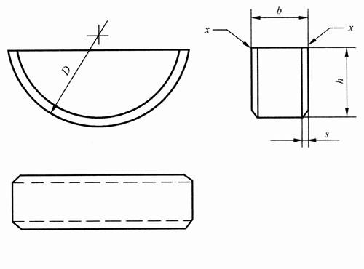

注：1．标记示例： 宽度b=6mm、高度h=10mm、直径D=25mm普通型半圆键的标记为： GB/T 1099.1键6×10×25 2．本表的单位是mm。

键尺寸 b×h×D | 宽度b |  | 高度h |  | 直径D |  | 倒角或倒圆s
 | 基本尺寸 | 极限偏差 | 基本尺寸 | 极限偏差（h12） | 基本尺寸 | 极限偏差（h12） | min | max
1×1.4×4 | 1 | （0,-0.025） | 1.4 | （0,-0.10） | 4 | （0,-0.120） | 0.16 | 0.25
1.5×2.6×7 | 1.5 |  | 2.6 |  | 7 | （0,-0.150）
2×2.6×7 | 2 |  | 2.6 |  | 7
2×3.7×10 | 2 |  | 3.7 | （0,-0.12） | 10
2.5×3.7×10 | 2.5 |  | 3.7 |  | 10
3×5×13 | 3 |  | 5 |  | 13 | （0,-0.180）
3×6.5×16 | 3 |  | 6.5 | （0,-0.15） | 16
4×6.5×16 | 4 |  | 6.5 |  | 16 |  | 0.25 | 0.4
4×7.5×19 | 4 |  | 7.5 |  | 19 | （0,-0.210）
5×6.5×16 | 5 |  | 6.5 |  | 16 | （0,-0.180）
5×7.5×19 | 5 |  | 7.5 |  | 19 | （0,-0.210）
5×9×22 | 5 |  | 9 |  | 22
6×9×22 | 6 |  | 9 |  | 22
6×10×25 | 6 |  | 10 |  | 25
8×11×28 | 8 |  | 11 | （0,-0.18） | 28 |  | 0.4 | 0.6
10×13×32 | 10 |  | 13 |  | 32 | （0,-0.250）

